A_Decision
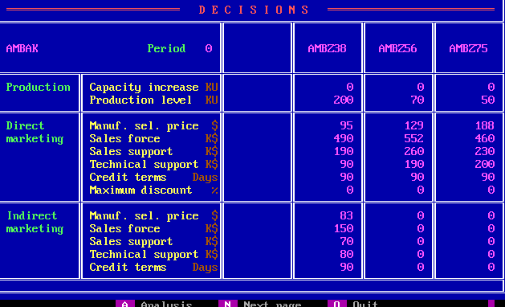
 | Z38 | Z56 | Z75
PC | 0 | 0 | 0
PV | 200 | 70 | 50
DMSP | 95 | 129 | 188
DSF | 490 | 552 | 460
DSS | 190 | 260 | 230
DTS | 90 | 190 | 200
DCT | 90 | 90 | 90
DMD | 0 | 0 | 0
IMSP | 83 | 0 | 0
ISF | 150 | 0 | 0
ISS | 70 | 0 | 0
ITS | 80 | 0 | 0
ICT | 90 | 0 | 0

B_SalesProduction
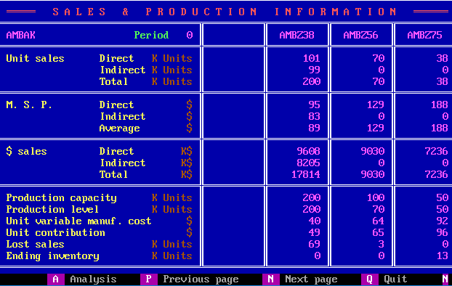
 | Z38 | Z56 | Z75
DUS | 101 | 70 | 38
IUS | 99 | 0 | 0
TUS | 200 | 70 | 38
DMSP | 95 | 129 | 188
IMSP | 83 | 0 | 0
AMSP | 89 | 129 | 188
DS | 9608 | 9030 | 7236
IS | 8205 | 0 | 0
TS | 17814 | 9030 | 7236
PC | 200 | 100 | 50
PV | 200 | 70 | 50
UVMC | 40 | 64 | 92
UC | 49 | 65 | 96
LS | 69 | 3 | 0
EI | 0 | 0 | 13

C_ProductContribution
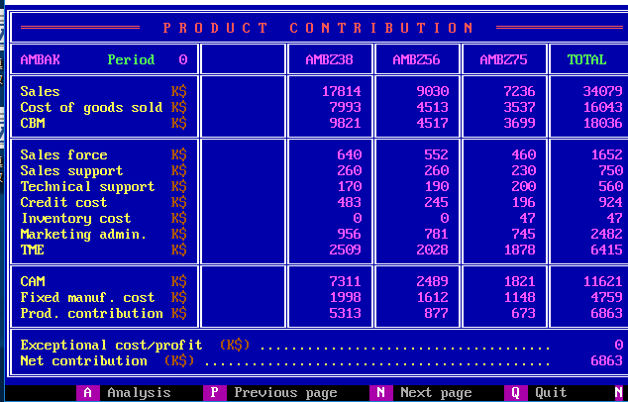
 | Z38 | Z56 | Z75 | Total
S | 17814 | 9030 | 7236 | 34079
CGS | 7993 | 4513 | 3537 | 16043
CBM | 9821 | 4517 | 3699 | 18036
SF | 640 | 552 | 460 | 1652
SS | 260 | 260 | 230 | 750
TS | 170 | 190 | 200 | 560
CC | 483 | 245 | 196 | 924
INV | 0 | 0 | 47 | 47
ADM | 956 | 781 | 745 | 2482
TME | 2509 | 2028 | 1878 | 6415
CAM | 7311 | 2489 | 1821 | 11621
FMC | 1998 | 1612 | 1148 | 4759
PC | 5313 | 877 | 673 | 6863
ECP |  |  |  | 0
NC |  |  |  | 6863

D_Cumulative
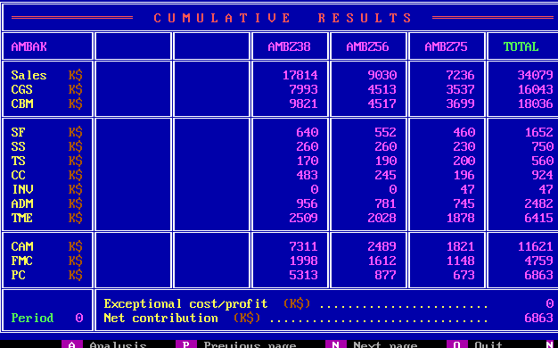
 | Z38 | Z56 | Z75 | Total
S | 17814 | 9030 | 7236 | 34079
CGS | 7993 | 4513 | 3537 | 16043
CBM | 9821 | 4517 | 3699 | 18036
SF | 640 | 552 | 460 | 1652
SS | 260 | 260 | 230 | 750
TS | 170 | 190 | 200 | 560
CC | 483 | 245 | 196 | 924
INV | 0 | 0 | 47 | 47
ADM | 956 | 781 | 745 | 2482
TME | 2509 | 2028 | 1878 | 6415
CAM | 7311 | 2489 | 1821 | 11621
FMC | 1998 | 1612 | 1148 | 4759
PC | 5313 | 877 | 673 | 6863
ECP |  |  |  | 0
NC |  |  |  | 6863

E_ProductSales
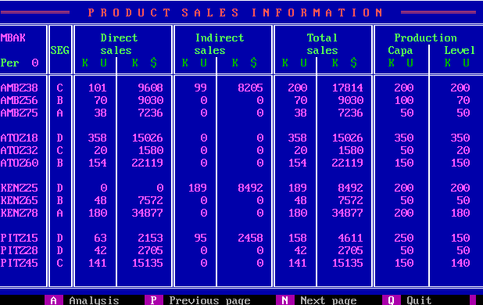
Company | Product | Seg | UDS | MDS | UIS | MIS | UTS | MTS | PC | PV
W | Z38 | C | 101 | 9608 | 99 | 8205 | 200 | 17841 | 200 | 200
W | Z56 | B | 70 | 9030 | 0 | 0 | 70 | 9030 | 100 | 70
W | Z75 | A | 38 | 7236 | 0 | 0 | 38 | 7236 | 50 | 50
A | Z18 | D | 358 | 15026 | 0 | 0 | 358 | 15026 | 350 | 350
A | Z32 | C | 20 | 1580 | 0 | 0 | 20 | 1580 | 50 | 20
A | Z60 | B | 154 | 22119 | 0 | 0 | 154 | 22119 | 150 | 150
K | Z25 | D | 0 | 0 | 189 | 8492 | 189 | 8492 | 200 | 200
K | Z65 | B | 48 | 7572 | 0 | 0 | 48 | 7572 | 50 | 50
K | Z78 | A | 180 | 34877 | 0 | 0 | 180 | 34877 | 200 | 180
P | Z15 | D | 63 | 2153 | 95 | 2458 | 158 | 4611 | 250 | 150
P | Z28 | D | 42 | 2705 | 0 | 0 | 42 | 2705 | 50 | 50
P | Z45 | C | 141 | 15135 | 0 | 0 | 141 | 15135 | 150 | 140

F_MS
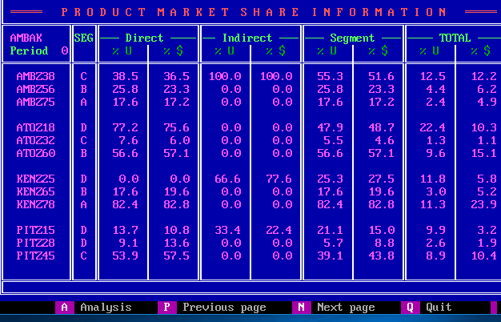
Company | Product | Seg | UDS_P | MDS_P | UIS_P | MIS_P | US_P | MS_P | UTS_P | MTS_P
W | Z38 | C | 38.5 | 36.5 | 100 | 100 | 55.3 | 51.6 | 12.5 | 12.2
W | Z56 | B | 25.8 | 23.3 | 0 | 0 | 25.8 | 23.3 | 4.4 | 6.2
W | Z75 | A | 17.6 | 17.2 | 0 | 0 | 17.6 | 17.2 | 2.4 | 4.9
A | Z18 | D | 77.2 | 75.6 | 0 | 0 | 47.9 | 48.7 | 22.4 | 10.3
A | Z32 | C | 7.6 | 6 | 0 | 0 | 5.5 | 4.6 | 1.3 | 1.1
A | Z60 | B | 56.6 | 57.1 | 0 | 0 | 56.6 | 57.1 | 9.6 | 15.1
K | Z25 | D | 0 | 0 | 66.6 | 77.6 | 25.3 | 27.5 | 11.8 | 5.8
K | Z65 | B | 17.6 | 19.6 | 0 | 0 | 17.6 | 19.6 | 3 | 5.2
K | Z78 | A | 82.4 | 82.8 | 0 | 0 | 82.4 | 82.8 | 11.3 | 23.9
P | Z15 | D | 13.7 | 10.8 | 33.4 | 22.4 | 21.1 | 15 | 9.9 | 3.2
P | Z28 | D | 9.1 | 13.6 | 0 | 0 | 5.7 | 8.8 | 2.6 | 1.9
P | Z45 | C | 53.9 | 57.5 | 0 | 0 | 39.1 | 43.8 | 8.9 | 10.4

G_ProductPosi
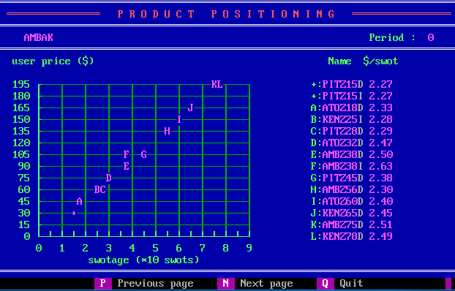
Company | Product | SM | USWOT
P | Z15 | D | 2.27
P | Z15 | I | 2.27
A | Z18 | D | 2.33
K | Z25 | I | 2.28
P | Z28 | D | 2.29
A | Z32 | D | 2.47
W | Z38 | D | 2.5
W | Z38 | I | 2.63
P | Z45 | D | 2.38
W | Z56 | D | 2.3
A | Z60 | D | 2.4
K | Z65 | D | 2.45
W | Z75 | D | 2.51
K | Z78 | D | 2.49

H_CompetitiveDirect
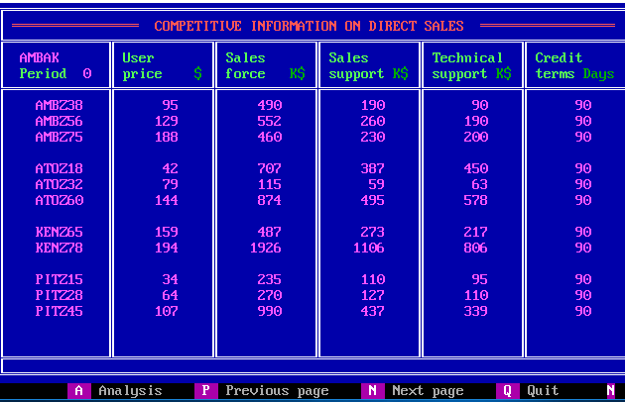
Company | Product | UP | SF | SS | TS | CT
W | Z38 | 95 | 490 | 190 | 90 | 90
W | Z56 | 129 | 552 | 260 | 190 | 90
W | Z75 | 188 | 460 | 230 | 200 | 90
A | Z18 | 42 | 707 | 387 | 450 | 90
A | Z32 | 79 | 115 | 59 | 63 | 90
A | Z60 | 144 | 874 | 495 | 578 | 90
K | Z65 | 159 | 487 | 273 | 217 | 90
K | Z78 | 194 | 1926 | 1106 | 806 | 90
P | Z15 | 34 | 235 | 110 | 95 | 90
P | Z28 | 64 | 270 | 127 | 110 | 90
P | Z45 | 107 | 990 | 437 | 339 | 90

I_CompetitiveIndirect
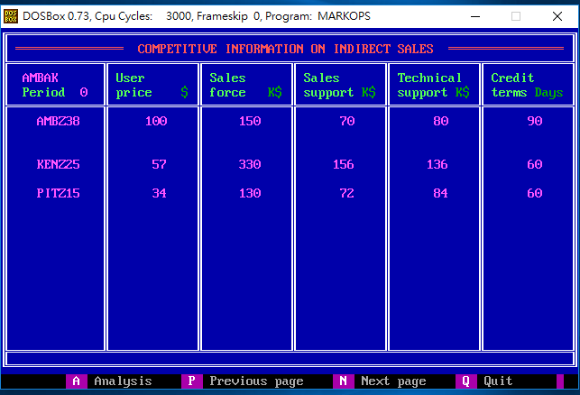
Company | Product | UP | SF | SS | TS | CT
W | Z38 | 100 | 150 | 70 | 80 | 90
K | Z25 | 57 | 330 | 156 | 136 | 60
P | Z15 | 34 | 130 | 72 | 84 | 60

J_Forecast
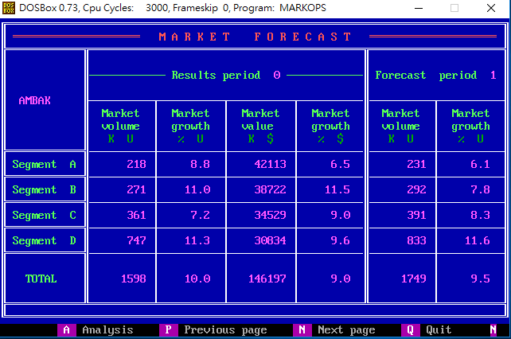
Seg | MV_0 | MVG_0 | MS_0 | MSG_0 | MV_1 | MVG_1
A | 218 | 8.8 | 42113 | 6.5 | 231 | 6.1
B | 271 | 11 | 38722 | 11.5 | 292 | 7.8
C | 361 | 7.2 | 34529 | 9 | 391 | 8.3
D | 747 | 11.3 | 30834 | 9.6 | 833 | 11.6
Total | 1598 | 10 | 146197 | 9 | 1749 | 9.5

K_RD
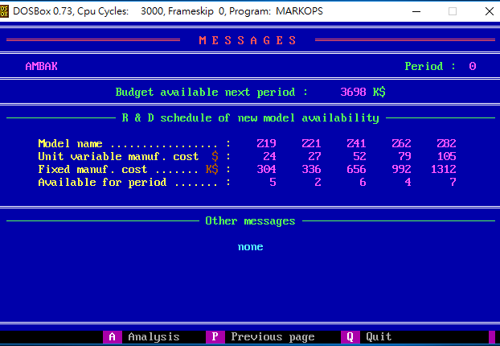
 | Z19 | Z22 | Z41 | Z60 | Z82
UVMC | 24 | 27 | 52 | 79 | 105
MC | 304 | 336 | 656 | 992 | 1312
Available | 5 | 2 | 6 | 4 | 7

Z_Projection
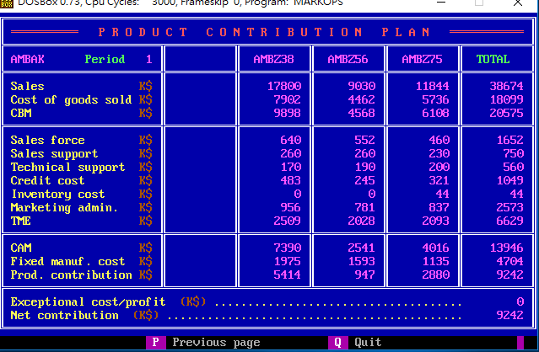
 | Z38 | Z56 | Z75 | Total
S | 17800 | 9030 | 11844 | 38674
CGS | 7902 | 4462 | 5736 | 18099
CBM | 9898 | 4568 | 6108 | 20575
SF | 640 | 552 | 460 | 1652
SS | 260 | 260 | 230 | 750
TS | 170 | 190 | 200 | 560
CC | 483 | 245 | 321 | 1049
INV | 0 | 0 | 44 | 44
ADM | 956 | 781 | 837 | 2573
TME | 2509 | 2028 | 2093 | 6629
CAM | 7390 | 2541 | 4016 | 13946
FMC | 1975 | 1593 | 1135 | 4704
PC | 5414 | 947 | 2880 | 9242
ECP |  |  |  | 0
NC |  |  |  | 9242

